Foglio1
Nome | Responsabile | Amministratore | Analista | Progettista | Programmatore | Verificatore | Totale | Ruolo | Ore | Costo(€)
Mirko Franco | 10 | 0 | 9 | 0 | 0 | 5 | 24 | Responsabile | 22 | 660
Bianca Ciuche | 0 | 6 | 10 | 0 | 0 | 8 | 24 | Amministratore | 39 | 780
Stefano Zanatta | 12 | 8 | 4 | 0 | 0 | 0 | 24 | Analista | 58 | 1,450
Andrea Deidda | 0 | 9 | 8 | 0 | 0 | 7 | 24 | Progettista | 0 | 0
Ludovico Brocca | 0 | 4 | 9 | 0 | 0 | 11 | 24 | Programmatore | 0 | 0
Matteo Depascale | 0 | 6 | 10 | 0 | 0 | 8 | 24 | Verificatore | 49 | 735
Gian Marco Bratzu | 0 | 6 | 8 | 0 | 0 | 10 | 24 | Totale | 168 | 3,625
Ore totali ruolo | 22 | 39 | 58 | 0 | 0 | 49 | 168

Revisione Analisi
Nome | Re | Am | An | Pt | Pr | Ve | Totale | Ruolo | Ore | Costo (€)
Mirko Franco | 0 | 3 | 0 | 0 | 0 | 2 | 5 | Responsabile | 5 | 150
Bianca Ciuche | 5 | 0 | 0 | 0 | 0 | 0 | 5 | Amministratore | 5 | 100
Stefano Zanatta | 0 | 0 | 2 | 0 | 0 | 3 | 5 | Analista | 9 | 225
Andrea Deidda | 0 | 0 | 2 | 0 | 0 | 3 | 5 | Progettista | 0 | 0
Ludovico Brocca | 0 | 0 | 3 | 0 | 0 | 2 | 5 | Programmatore | 0 | 0
Matteo Depascale | 0 | 2 | 0 | 0 | 0 | 3 | 5 | Verificatore | 16 | 240
Gian Marco Bratzu | 0 | 0 | 2 | 0 | 0 | 3 | 5 | Totale | 35 | 715
Ore totali ruolo | 5 | 5 | 9 | 0 | 0 | 16 | 35

Progettazione della base tecnologica
Nome | Responsabile | Amministratore | Analista | Progettista | Programmatore | Verificatore | Totale | Ruolo | Ore | Costo(€)
Mirko Franco | 0 | 0 | 9 | 10 | 6 | 0 | 25 | Responsabile | 7 | 210
Bianca Ciuche | 0 | 0 | 6 | 8 | 0 | 11 | 25 | Amministratore | 5 | 100
Stefano Zanatta | 0 | 0 | 0 | 23 | 0 | 0 | 23 | Analista | 15 | 375
Andrea Deidda | 0 | 0 | 0 | 12 | 4 | 11 | 27 | Progettista | 101 | 2222
Ludovico Brocca | 0 | 5 | 0 | 17 | 5 | 0 | 27 | Programmatore | 15 | 225
Matteo Depascale | 0 | 0 | 0 | 11 | 0 | 12 | 23 | Verificatore | 34 | 510
Gian Marco Bratzu | 7 | 0 | 0 | 20 | 0 | 0 | 27 | Totale | 177 | 3,642
Ore totali ruolo | 7 | 5 | 15 | 101 | 15 | 34 | 177

Progettazione di Dettaglio e Codifica
Nome | Responsabile | Amministratore | Analista | Progettista | Programmatore | Verificatore | Totale | Ruolo | Ore | Costo(€)
Mirko Franco | 0 | 0 | 0 | 9 | 21 | 20 | 50 | Responsabile | 8 | 240
Bianca Ciuche | 0 | 6 | 0 | 16 | 21 | 8 | 51 | Amministratore | 12 | 240
Stefano Zanatta | 0 | 0 | 4 | 15 | 22 | 10 | 51 | Analista | 11 | 275
Andrea Deidda | 0 | 0 | 7 | 23 | 20 | 0 | 50 | Progettista | 117 | 2574
Ludovico Brocca | 8 | 0 | 0 | 13 | 19 | 10 | 50 | Programmatore | 134 | 2010
Matteo Depascale | 0 | 6 | 0 | 20 | 12 | 13 | 51 | Verificatore | 71 | 1065
Gian Marco Bratzu | 0 | 0 | 0 | 21 | 19 | 10 | 50 | Totale | 353 | 6,404
Ore totali ruolo | 8 | 12 | 11 | 117 | 134 | 71 | 353

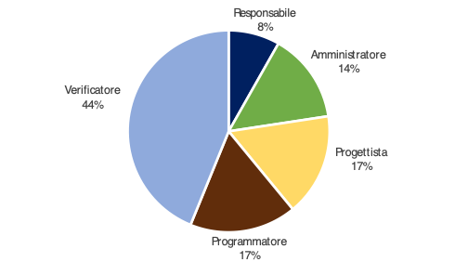
Validazione e collaudo
Nome | Re | Am | An | Pt | Pr | Ve | Totale | Ruolo | Ore | Costo(€)
Mirko Franco | 0 | 0 | 4 | 9 | 0 | 11 | 24 | Responsabile | 12 | 360
Bianca Ciuche | 0 | 0 | 0 | 12 | 0 | 11 | 23 | Amministratore | 21 | 420
Stefano Zanatta | 0 | 8 | 4 | 0 | 0 | 13 | 25 | Analista | 12 | 300
Andrea Deidda | 6 | 0 | 0 | 0 | 0 | 16 | 22 | Progettista | 24 | 528
Ludovico Brocca | 0 | 9 | 0 | 0 | 0 | 13 | 22 | Programmatore | 25 | 375
Matteo Depascale | 6 | 0 | 4 | 3 | 12 | 0 | 25 | Verificatore | 69 | 1035
Gian Marco Bratzu | 0 | 4 | 0 | 0 | 13 | 5 | 22 | Totale | 163 | 3,018
Ore totali ruolo | 12 | 21 | 12 | 24 | 25 | 69 | 163

TOTALE ORE RENDICONTATE

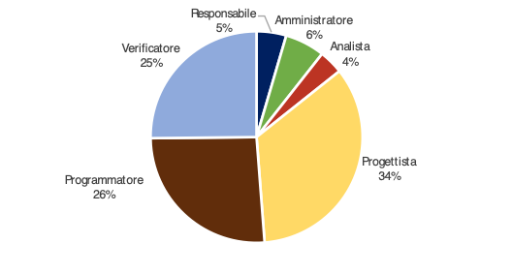
Nome | Responsabile | Amministratore | Analista | Progettista | Programmatore | Verificatore | Totale | Ruolo | Ore | Costo(€)
Mirko Franco | 0 | 3 | 13 | 28 | 27 | 33 | 104 | Responsabile | 32 | 960
Bianca Ciuche | 5 | 6 | 6 | 36 | 21 | 30 | 104 | Amministratore | 43 | 860
Stefano Zanatta | 0 | 8 | 10 | 38 | 22 | 26 | 104 | Analista | 47 | 1,175
Andrea Deidda | 6 | 0 | 9 | 35 | 24 | 30 | 104 | Progettista | 242 | 5324
Ludovico Brocca | 8 | 14 | 3 | 30 | 24 | 25 | 104 | Programmatore | 174 | 2610
Matteo Depascale | 6 | 8 | 4 | 34 | 24 | 28 | 104 | Verificatore | 190 | 2850
Gian Marco Bratzu | 7 | 4 | 2 | 41 | 32 | 18 | 104 | Totale | 728 | 13,779
Ore totali ruolo | 32 | 43 | 47 | 242 | 174 | 190 | 728

totale ore con investimento
Nome | Responsabile | Amministratore | Analista | Progettista | Programmatore | Verificatore | Totale | Ruolo | Ore | Costo(€)
Mirko Franco | 10 | 3 | 22 | 28 | 27 | 38 | 128 | Responsabile | 54 | 1620
Bianca Ciuche | 5 | 12 | 16 | 36 | 21 | 38 | 128 | Amministratore | 82 | 1,640
Stefano Zanatta | 12 | 16 | 14 | 38 | 22 | 26 | 128 | Analista | 105 | 2,625
Andrea Deidda | 6 | 9 | 17 | 35 | 24 | 37 | 128 | Progettista | 242 | 5324
Ludovico Brocca | 8 | 18 | 12 | 30 | 24 | 36 | 128 | Programmatore | 174 | 2610
Matteo Depascale | 6 | 14 | 14 | 34 | 24 | 36 | 128 | Verificatore | 239 | 3585
Gian Marco Bratzu | 7 | 10 | 10 | 41 | 32 | 28 | 128 | Totale | 896 | 17,404
Ore totali ruolo | 54 | 82 | 105 | 242 | 174 | 239 | 896

